syllabus
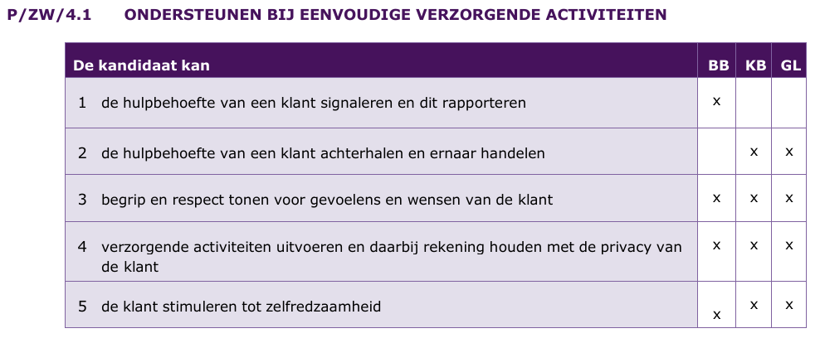
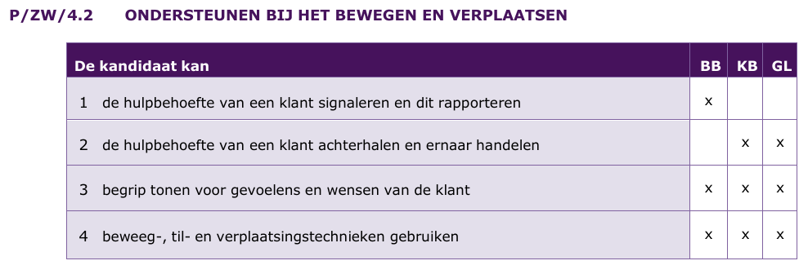
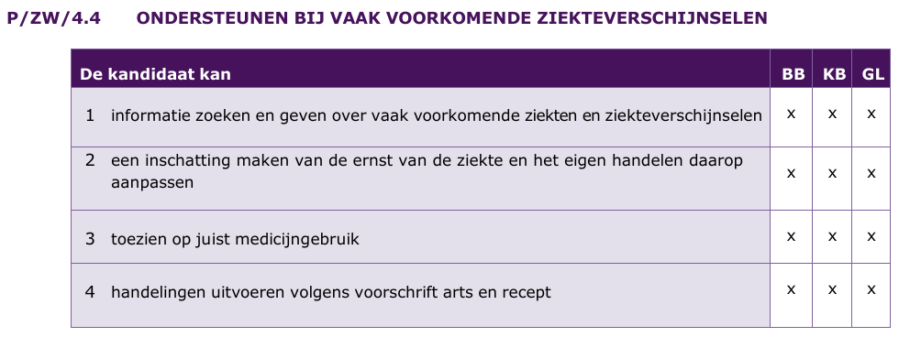
 | Syllabus Zorg en Welzijn

Kern A |  | Kern B

 |  | TEKSTVERWERKINGSPROGRAMMA

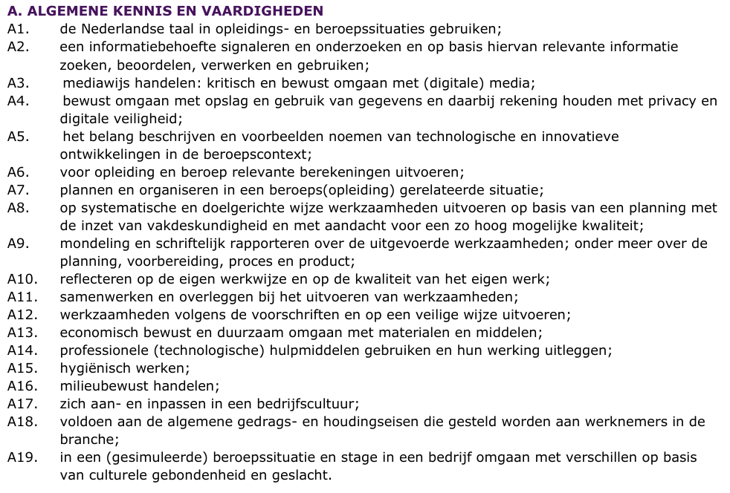 |  | De kandidaat kan de volgende vaardigheden laten zien: 1 openen vanaf een bepaalde locatie 2 opslaan als op een bepaalde locatie 3 printen 4 afsluiten 5 nieuw document aanmaken 6 afdrukstand liggend/staand maken 7 twee of drie kolommen maken 8 linker- en rechterkant van de pagina onderscheiden 9 oude/nieuwe tekst toevoegen/aanpassen/verwijderen 10 lettertype kiezen/aanpassen 11 lettergrootte kiezen/aanpassen 12 opmaak vet/cursief/onderstreept/doorhalen/kleur 13 tekst links of rechts uitlijnen/centreren 14 titels en kopjes invoegen/aanpassen/verwijderen 15 opsommingstekens/nummering gebruiken 16 inhoud (tekst en afbeeldingen) passend maken voor A4-formaat 17 informatie overzichtelijk op de pagina verdelen 18 afbeeldingen invoegen/verplaatsen/verwijderen 19 afbeeldingen verkleinen/vergroten/zelfde grootte 20 witregels invoegen/verwijderen 21 voettekst/koptekst invoegen/verwijderen 22 voettekst/koptekst opmaken, centreren, links, rechts uitlijnen van de inhoud 23 in twee bestanden tegelijk werken 24 tabel invoegen 25 tabel/tekst uitlijnen op de pagina/links/rechts/centreren 26 rijen/kolommen invoegen/verwijderen 27 rijen en kolommen in een tabel invullen 28 cellen samenvoegen/ongedaan maken/splitsen 29 tekstrichting aanpassen in tabel 30 vormen/kaders invoegen/tekenen/verwijderen 31 sorteren/rangschikken alfabetisch of numeriek 32 tekst verplaatsen (knippen/plakken/kopiëren) 33 bijzondere letters gebruiken 34 symbolen en valuta-tekens invoegen/weghalen 35 minimaal/maximaal aantal woorden/tekens 36 paginanummering invoegen 37 tekst invoegen/weghalen 38 tekstmarkeringskleur 39 tekst, alinea of tabelcel arceren

 |  | PRESENTATIEPROGRAMMA
 |  | De kandidaat kan de volgende vaardigheden laten zien: 1 openen vanaf een bepaalde locatie 2 opslaan als op een bepaalde locatie 3 printen 4 afsluiten 5 tekst kopiëren/plakken/centreren/links of rechts uitlijnen 6 tekst overzichtelijk op dia weergeven 7 oude/nieuwe tekst toevoegen/aanpassen/verwijderen 8 opsommingstekens/nummering gebruiken 9 nieuwe dia invoegen 10 lettertype kiezen/aanpassen 11 lettergrootte kiezen/aanpassen 12 tekst opmaken, vet/cursief/onderstreept/kleur 13 dia-ontwerp kiezen/aanpassen (bijvoorbeeld kleuren) 14 afbeeldingen invoegen/verplaatsen 15 afbeeldingen verkleinen/vergroten/zelfde grootte 16 dia verwijderen 17 zorgen voor dezelfde lay-out en opsommingstekens over hele presentatie 18 koptekst of voettekst in (specifieke) dia(’s) invoegen/verwijderen 19 kop/voettekst voorzien van paginanummer en andere info 20 kopjes/titels invoegen 21 tabel invoegen/aanpassen/verwijderen 22 tabel invullen 23 sorteren/rangschikken alfabetisch of numeriek 24 overgang/tijdsinstelling tussen dia’s toepassen 25 hand-outs afdrukken (horizontaal/verticaal), x-aantal dia’s per pagina 26 presentatie met diavoorstelling geven

P/ZW/1 Mens & Gezondheid
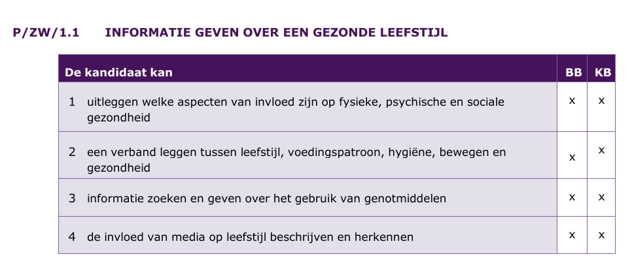

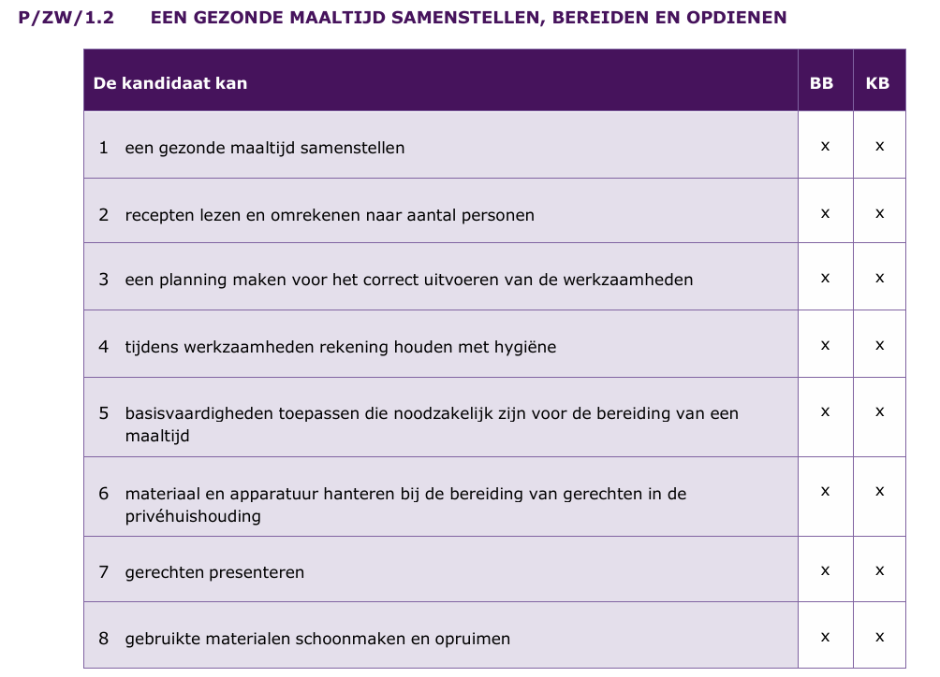

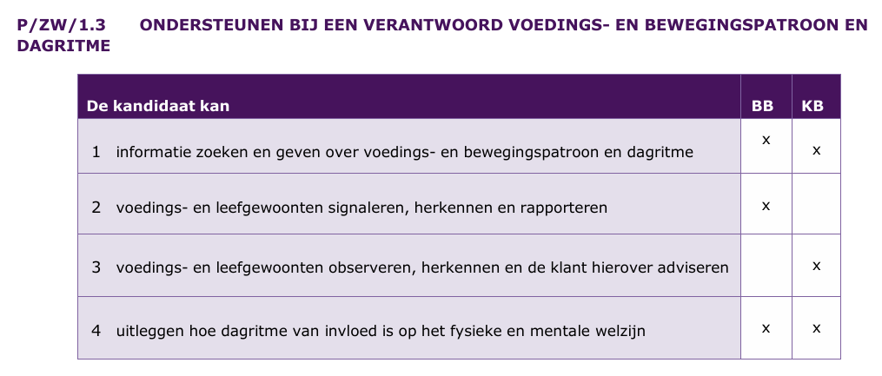

P/ZW/2 Mens & Omgeving

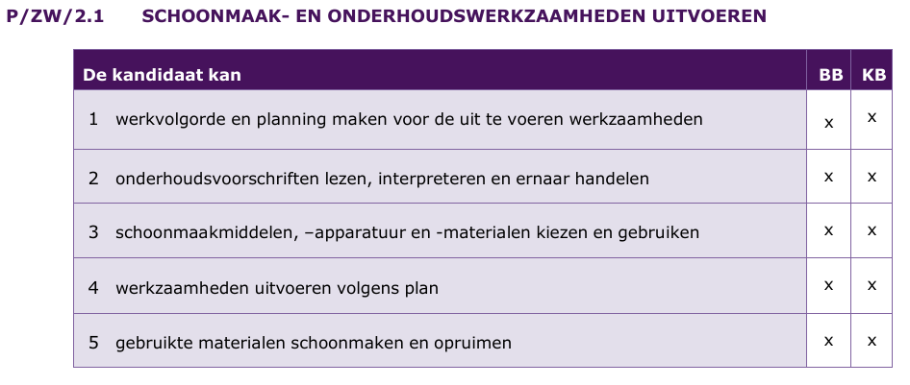

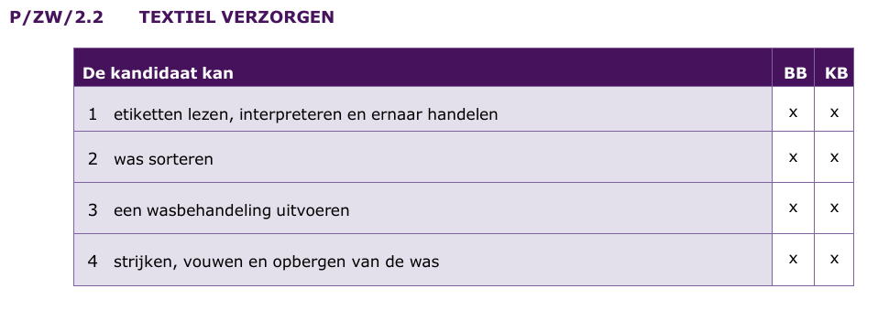

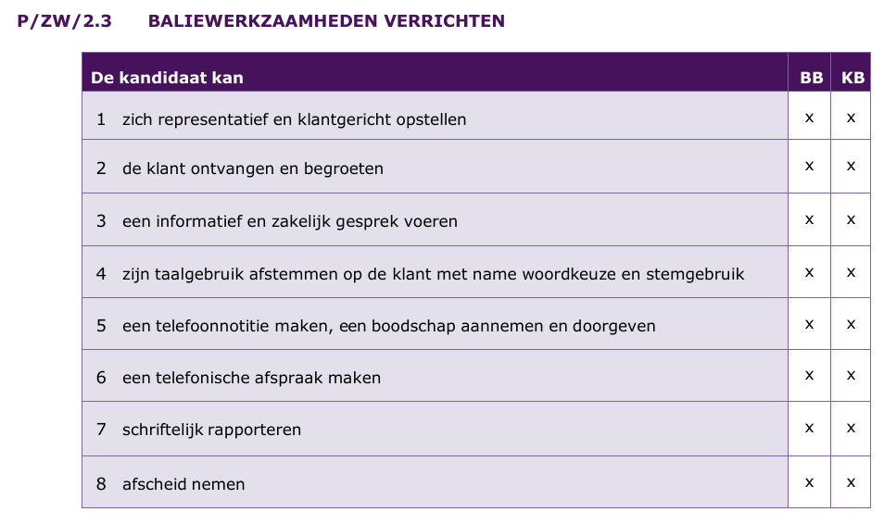

P/ZW/3 Mens & Activiteit

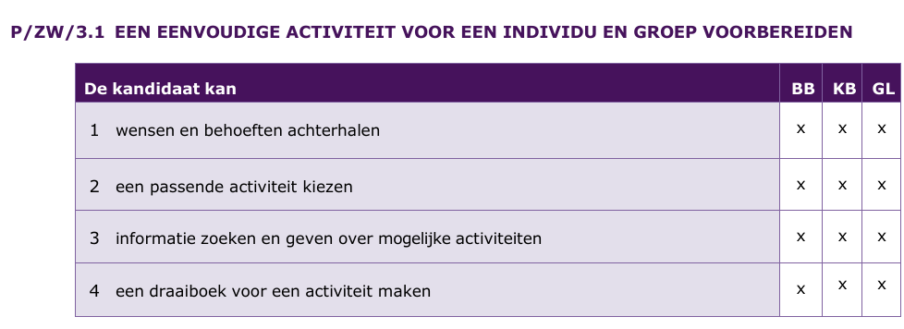

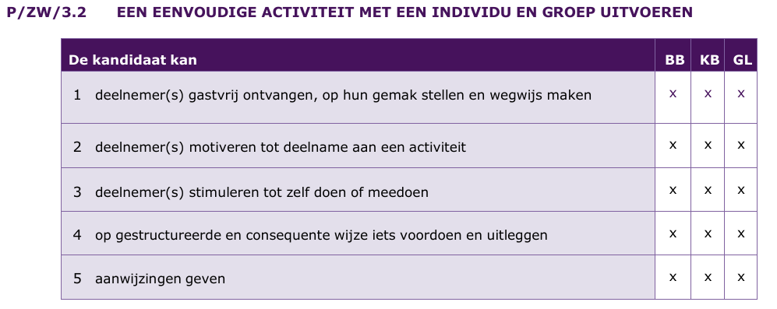

P/ZW/4 Mens & Zorg

